Voorblad
 | 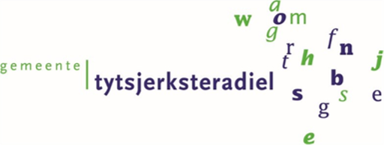

Het leveren van een truck gemonteerde veegmachine

 | Inhoud:
 | Programma van eisen
 | Kwalitatieve gunningscriteria
 | Prijsinvulformulier

